Sheet2
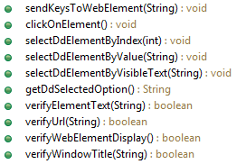
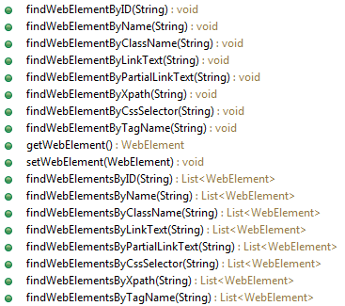
Browser | 4 | Browser | BrowserWindows | BrowserInspect
BrowserAlerts | 3
BrowserInput | 4
BrowserActions | 10
BrowserWindows | 4
BrowserFrame | 4
BrowserInspect | 18 | BrowserAlerts | BrowserFrame
Total | 47

 |  | BrowserInput::XSSF

 |  | BrowserActions

Sheet2 (2)
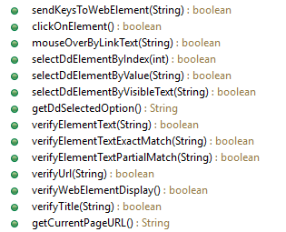
Browser | 4 | Browser | BrowserWindows | BrowserInspect
BrowserAlerts | 3
BrowserWindows | 4
BrowserAlerts | 3
Frame | 4
Inspect | 3 |  |  | BrowserInput::XSSF
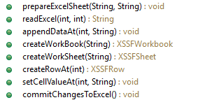
BrowserInput | 8 | BrowserAlerts | BrowserFrame
Total | 29

 |  | BrowserActions

